エビデンス
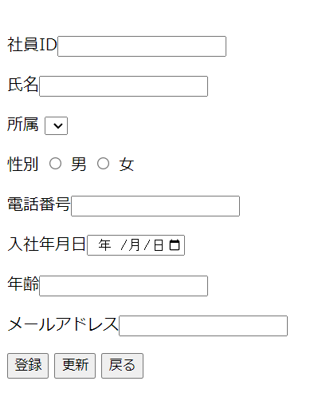
チェックポイント

 | 検索前
 | 選択 | 社員ID | 入社年月日 | 氏名 | 性别 | 年齢 | 所属 | メールアドレス
 |  | NK0001 | 2022-04-01 | 小红 | 女 | 25 | A | xiaohong@gmail.com
 |  | NK0002 | 2023-04-01 | 小明 | 男 | 20 | B | xiaoming1211@gmail.com
 |  | NK0003 | 2020-04-01 | 小蓝 | 女 | 36 | A | xl2020401@gmail.com

1.

2.

 | 検索後
 | 選択 | 社員ID | 入社年月日 | 氏名 | 性别 | 年齢 | 所属 | メールアドレス
 |  | NK0002 | 2023-04-01 | 小明 | 男 | 20 | B | xiaoming1211@gmail.com

 |  | 追加ボタン押し、社員情報登録更新に遷移

